Hoja1
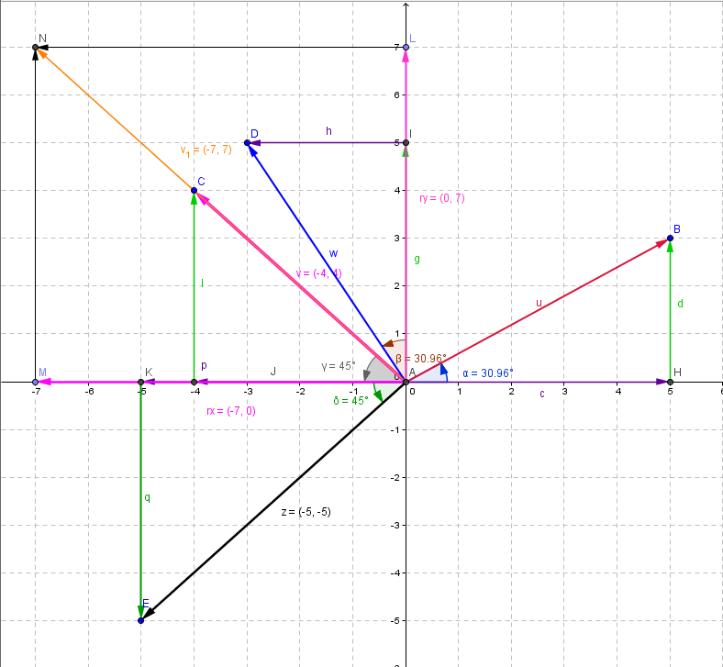
suma de vectores coplanares, o sea que están en el mismo plano, su punto de inicio será el punto (0,0)
Vectores | magnitud | Ángulo | Valor ángulo | Componente en x | Componente en y |  | ABRIL12-1-suma- vectores-método cab-cola.docx
u | 5.83 | α | 31 | 5 | 3
v | 5.7 | β | 135 | -4.03 | 4.03
w | 5.8 | ϒ | 120 | -2.9 | 5.02
z | 7.1 | δ | 225 | -5.02 | -5.02
 |  |  | Σdx , dy | -6.95 | 7.03
 |  |  | R=raiz(dx^2+dy^2) | 9.89
 |  |  | Vector resultante | 0 | 0
 |  |  |  | -6.95 | 7.03
 |  |  | Angulo de la R | 45.33
 |  |  | Ubicación de la resultante | 134.67

u | 0 | 0 | (0,0) → (5,3) | w | 0 | 0 | (0,0) → (-2,9,5,02)
 | 5 | 3 |  |  | -2.9 | 5.02
ux | 0 | 0 | (0,0) → (5,0) | wx | 0 | 0 | (0,0) → (-2,9,0)
 | 5 | 0 |  |  | -2.9 | 0
uy | 5 | 0 | (5,0) → (5,3) | wy | -2.9 | 0 | (-2,9,0) → (-2,9,5,02)
 | 5 | 3 |  |  | -2.9 | 5.02
v | 0 | 0 | (0,0) → (-4,03,4,03) | z | 0 | 0 | (0,0) → (-5,02,-5,02)
 | -4.03 | 4.03 |  |  | -5.02 | -5.02
vx | 0 | 0 | (0,0) → (-4,03,0) | zx | 0 | 0 | (0,0) → (-5,02,0)
 | -4.03 | 0 |  |  | -5.02 | 0
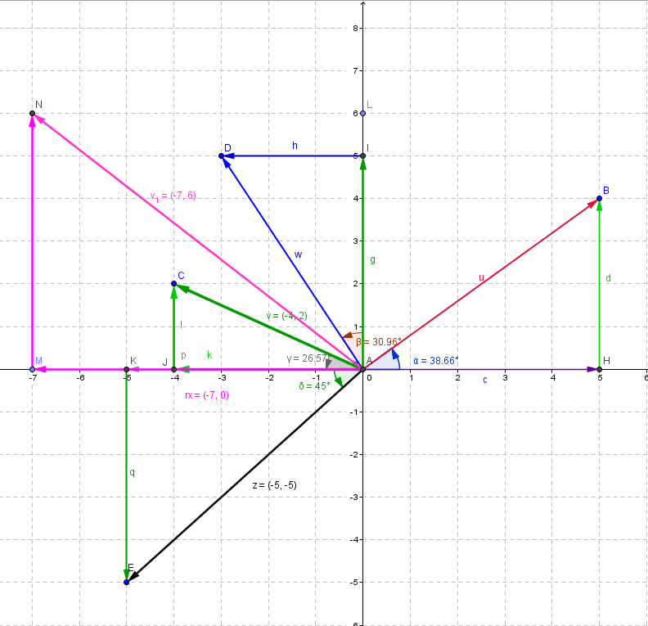
vy | -4.03 | 0 | (-4,03,0) → (-4,03,4,03) | zy | -5.02 | 0 | (-5,02,0) → (-5,02,-5,02)
 | -4.03 | 4.03 |  |  | -5.02 | -5.02
R | 0 | 0
 | -6.95 | 7.03
Rx | 0 | 0
 | -6.95 | 0
Ry | -6.95 | 0
 | -6.95 | 7.03

Hoja2
suma de vectores coplanares, o sea que están en el mismo plano, su punto de inicio será el punto (0,0)
vectores | Desplazamientos | Ángulo | Valor ángulo | Componnete en x | Componente en y | cuadrante
u | 5.83 | α | 31 | 5 | 3 | 1er cuadrante
v | 5.7 | β | 135 | -4.03 | 4.03 | 2o cuadrante
w | 5.8 | ϒ | 120 | -2.9 | 5.02 | 2o cuadrante
z | 7.1 | δ | 225 | -5.02 | -5.02 | 3er cuadrante
 |  |  | Σdx , dy | -6.95 | 7.03
 |  |  | R=raiz(Rx^2+Ry^2) | 9.8855146553
 |  |  | Valor de resultante | 0 | 0
 |  |  |  | -6.95 | 7.03
 |  |  | Angulo de la R | 45.33
 |  |  | Ubicación resultante | 134.67
u | 0 | 0 | (0,0) → (5,3) | w | 0 | 0 | (0,0) → (-2,9,5,02)
 | 5 | 3 |  |  | -2.9 | 5.02
ux | 0 | 0 | (0,0) → (5,0) | wx | 0 | 0 | (0,0) → (-2,9,0)
 | 5 | 0 |  |  | -2.9 | 0
uy | 5 | 0 | (5,0) → (5,3) | wy | -2.9 | 0 | (-2,9,0) → (-2,9,5,02)
 | 5 | 3 |  |  | -2.9 | 5.02
v | 0 | 0 | (0,0) → (-4,03,4,03) | z | 0 | 0 | (0,0) → (-5,02,-5,02)
 | -4.03 | 4.03 |  |  | -5.02 | -5.02
vx | 0 | 0 | (0,0) → (-4,03,0) | zx | 0 | 0 | (0,0) → (-5,02,0)
 | -4.03 | 0 |  |  | -5.02 | 0
vy | -4.03 | 0 | (-4,03,0) → (-4,03,4,03) | zy | -5.02 | 0 | (-5,02,0) → (-5,02,-5,02)
 | -4.03 | 4.03 |  |  | -5.02 | -5.02
R | 0 | 0
 | -6.95 | 7.03
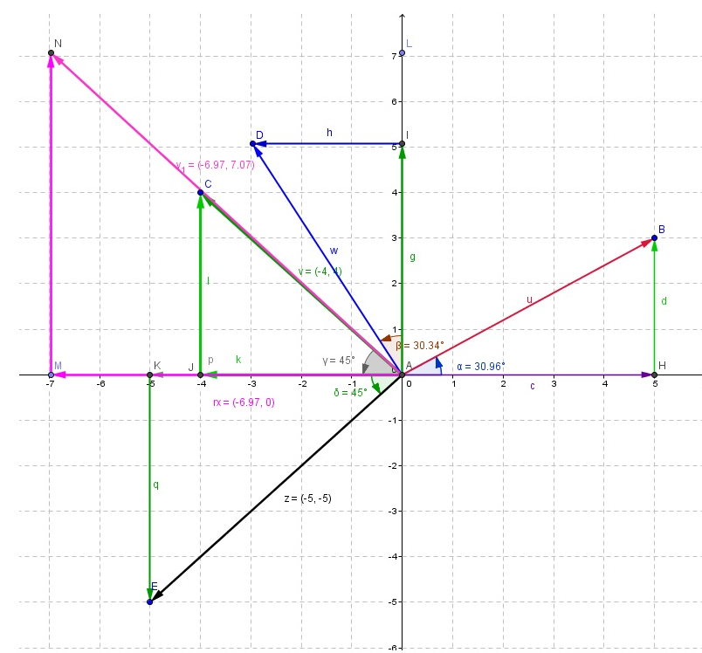
Rx | 0 | 0
 | -6.95 | 0
Ry | -6.95 | 0
 | -6.95 | 7.03

